상품제안서
락앤락 쉐이킷보틀 프로 스테인리스 650ml | 상품코드: S44382

 |  |  |  |  |  |  | 02-713-8555 | www.synergygift.co.kr
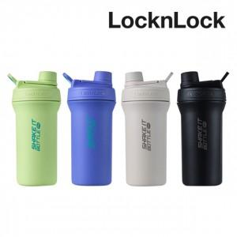

【상세/제작정보】

【인쇄/포장옵션】 | 실크, 레이저 / 포장불가능

【공급단가】 | 수량 | 20~ | 100~ | 300~ | 500~ | 1,000~
*VAT별도 | 그린 | 21,590원 | 20,420원 | 19,430원 | 18,930원 | 18,600원
 | 바이올렛 | 21,590원 | 20,420원 | 19,430원 | 18,930원 | 18,600원
 | 라이트 그레이 | 21,590원 | 20,420원 | 19,430원 | 18,930원 | 18,600원
 | 블랙 | 21,590원 | 20,420원 | 19,430원 | 18,930원 | 18,600원

【상품 URL】 | https://www.synergygift.co.kr:443/src/goods_detail.php?gdno=44382

